Sheet1
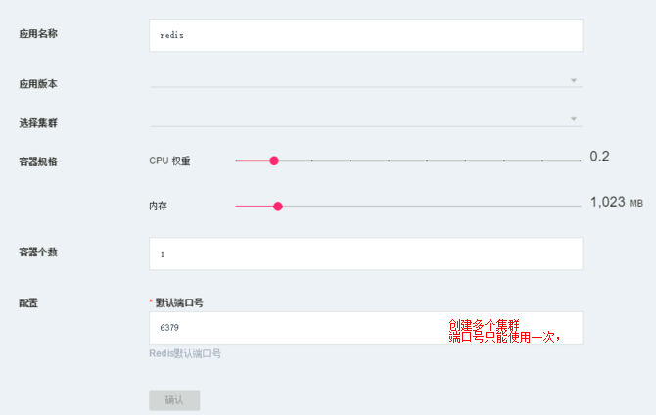
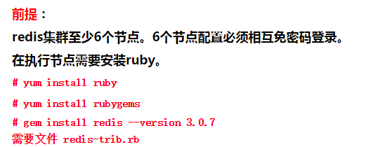
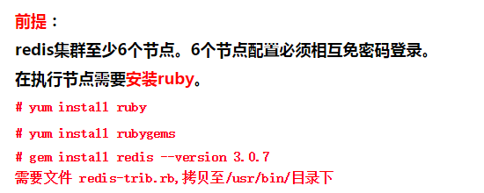
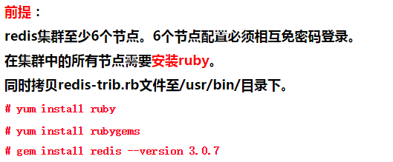
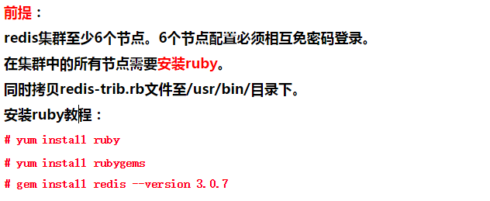
应用名称： |  | redis
应用版本： |  | 20.26.25.148:5000/redis:3.0.7 | 选择镜像版本
选择集群： |  | 20.26.25.148,20.26.25.147,20.26.25.149,20.26.25.150,20.26.25.151,20.26.25.152
容器个数 |  | 6 | redis启动的实例数
配置： | CPU | 2
 | 内存 | 256
 | 端口 | 6379 | 默认6379，如果要自定义就要考虑怎么传输到镜像内的配置文件中

执行创建脚本 | python create_redis_clusters.py redis 20.26.25.148:5000/redis:3.0.7 20.26.25.148,20.26.25.149,20.26.25.147... 6 2 256m 6379
传参： | 应用名称 | redis
 | 应用版本 | 20.26.25.148:5000/redis:3.0.7
 | 选择集群 | 20.26.25.148,20.26.25.147,20.26.25.149,20.26.25.150,20.26.25.151,20.26.25.152
 | 容器个数 | 6
 | cpu | 2
 | 内存 | 100m
 | 端口 | 6379

